ZiarnoWYKRESY
Średnie ceny zakupu pszenicy konsumpcyjnej i kukurydzy w przedsiębiorstwach dokonujących zakupu zbóż w układzie tygodniowym

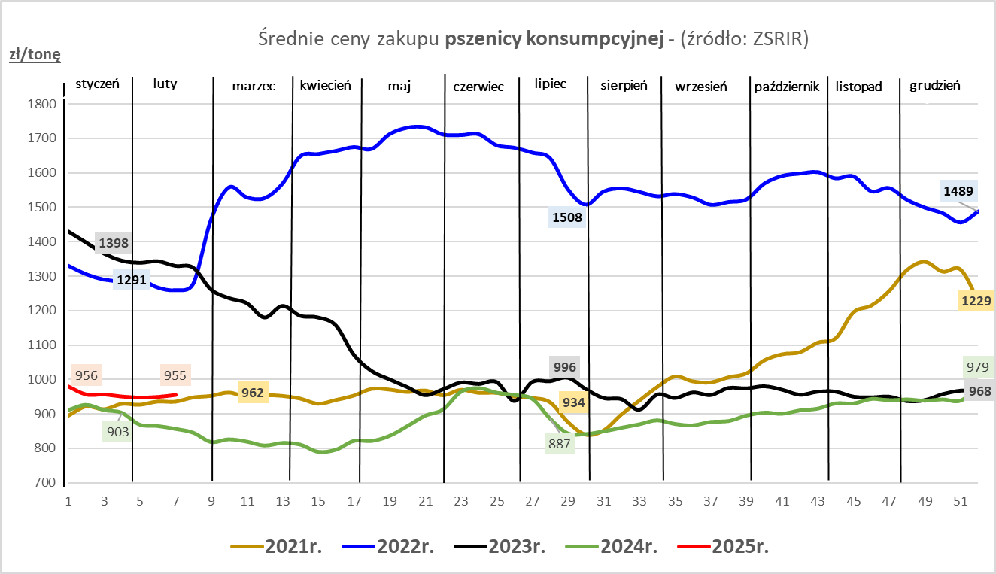
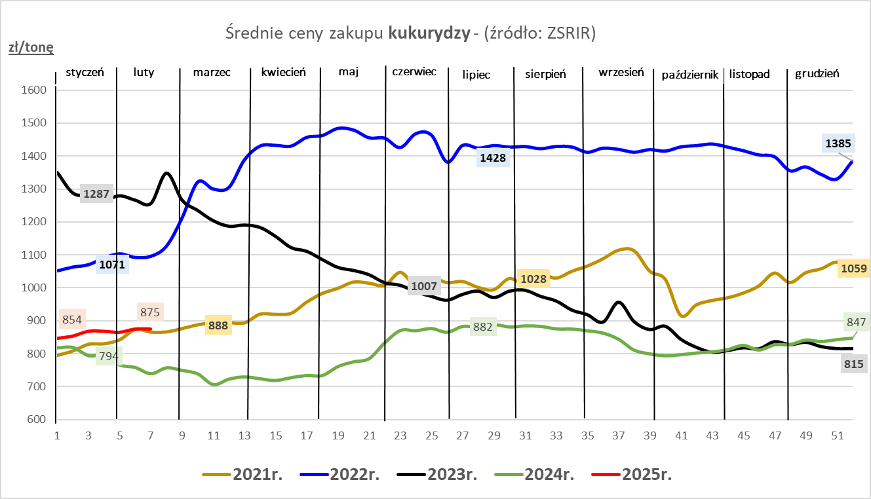

ZiarnoPL_UE_MATIF
Porównanie średnich cen pszenicy konsumpcyjnej i kukurydzy na giełdzie w Paryżu oraz w Polsce i UE
Ceny zbóż w poszczególnych krajach UE dostępne są na stronie | https://agriculture.ec.europa.eu/data-and-analysis/markets/overviews/market-observatories/crops/cereals-statistics_en
W związku z aktualizacją bazy danych KE (nawet do kilku tygodni wstecz) wyliczona średnia cena UE dla poszczególnych zbóż może ulegać zmianie

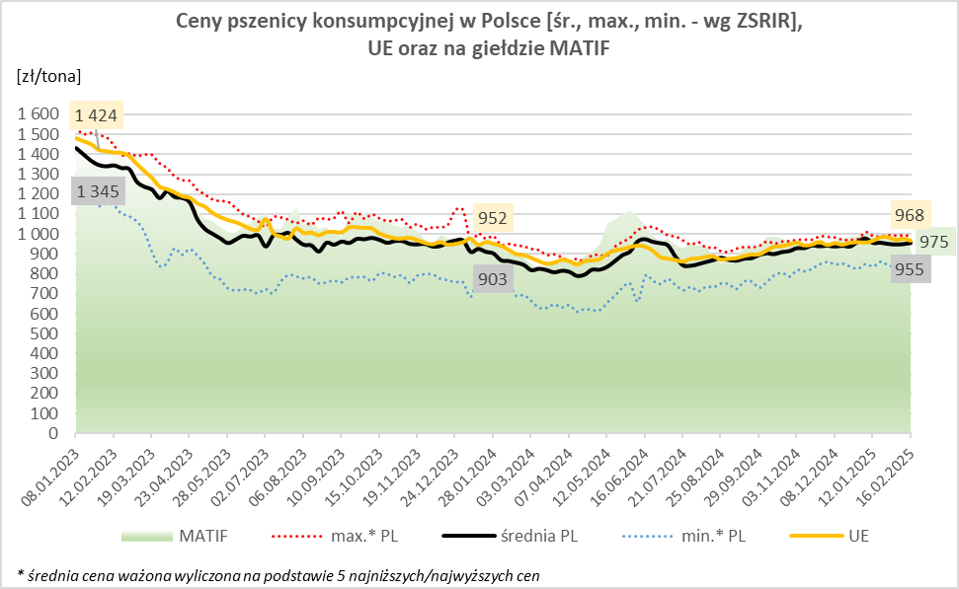
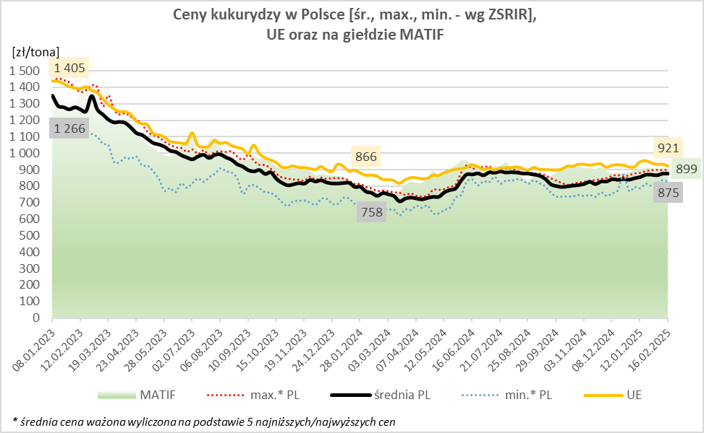

MąkaSPRZED
Średnie ceny sprzedaży mąk w przedsiębiorstwach prowadzących przemiał ziarna zbóż
w okresie: | 10 - 16.02.2025r.

 |  | POLSKA |  |  |  |  | MAKROREGION
 |  |  |  |  |  |  | Centralno-Wschodni |  |  | Południowy |  |  | Północno-Zachodni
MĄKA | TYP MĄKI | Cena [zł/tona] |  | Zmiana | Strukt. obrot. [%] |  | Cena [zł/tona] |  | Zmiana | Cena [zł/tona] |  | Zmiana | Cena [zł/tona] |  | Zmiana
 |  | 2025-02-16 | 2025-02-09 | ceny [%] | 2025-02-16 | 2025-02-09 | 2025-02-16 | 2025-02-09 | ceny [%] | 2025-02-16 | 2025-02-09 | ceny [%] | 2025-02-16 | 2025-02-09 | ceny [%]
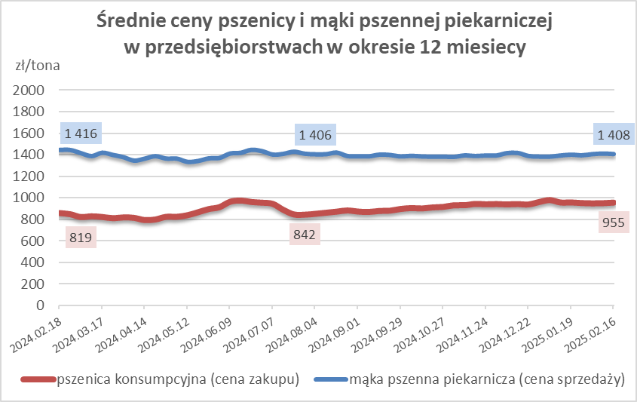
PSZENNA detaliczna (1kg) wg rodzaju:
tortowa | 450 | 1,866 | 1,732 | 7.7 | 74.4 | 79.6 | 1,857 | 1,758 | 5.7 | 1,891 | 1,723 | 9.7 | 1,746 | 1,724 | 1.3
wrocławska | 500 | 2,280 | 2,247 | 1.5 | 10.3 | 9.4 | 2,042 | 1,855 | 10.1 | nld | 3,142 | * | 1,792 | 1,762 | 1.7
poznańska | 500 | 2,379 | nld | * | 3.5 | 3.2 | -- | nld | -- | 2,488 | nld | * | nld | nld | *
krupczatka | 450/500 | nld | 2,568 | * | 1.5 | 0.5 | nld | nld | * | -- | nld | -- | nld | nld | *
luksusowa | 550 | 3,250 | 2,665 | 22.0 | 10.4 | 7.2 | 3,844 | 3,642 | 5.6 | nld | nld | * | 1,709 | 1,754 | -2.5
 | Ogółem | - | - | - | 100.0 | 100.0 | - | - | - | - | - | - | - | - | -
PSZENNA | 450 | 2,141 | 2,058 | 4.1 | 5.7 | 8.0 | 1957 | 1819 | 7.6 | 2267 | 2210 | 2.6 | 1776 | 1702 | 4.4
detaliczna | 500 | 2,449 | 2,410 | 1.6 | 1.5 | 2.1 | 2417 | 2329 | 3.8 | 2788 | 3040 | -8.3 | 1933 | 1862 | 3.8
(paczkowana 1kg) | 550 | 3,101 | 2,607 | 18.9 | 0.7 | 0.6 | 3844 | 3642 | 5.6 | nld | nld | * | 1645 | 1734 | -5.1
 | 650 | 1,598 | 1,536 | 4.1 | 0.3 | 1.1 | -- | -- | -- | 1625 | 1554 | 4.6 | nld | 1504 | *
 | Ogółem | - | - | - | 8.2 | 11.7 | -- | -- | -- | -- | -- | -- | -- | -- | --
PSZENNA | 450 | 1,624 | 1,598 | 1.6 | 1.7 | 1.5 | 1556 | 1545 | 0.7 | 1762 | 1709 | 3.1 | 1399 | 1473 | -5.1
piekarnicza | 500 | 1,502 | 1,535 | -2.1 | 11.2 | 9.5 | 1565 | 1614 | -3.1 | 1486 | 1507 | -1.4 | 1443 | 1454 | -0.8
(w workach) | 550 | 1,549 | 1,662 | -6.8 | 4.1 | 4.0 | 1810 | nld | * | 1471 | 1484 | -0.9 | 1403 | 1447 | -3.0
 | 650 | 1,439 | 1,425 | 1.0 | 1.7 | 1.3 | 1381 | 1383 | -0.1 | 1473 | 1450 | 1.6 | 1341 | 1359 | -1.3
 | 750 | 1,396 | 1,393 | 0.3 | 6.9 | 5.7 | 1397 | 1411 | -1.0 | 1449 | 1415 | 2.4 | 1328 | 1337 | -0.6
 | 850 | 1,487 | 1,435 | 3.6 | 0.2 | 0.2 | 1531 | nld | * | -- | -- | -- | 1415 | nld | *
 | Ogółem | - | - | - | 26.0 | 22.1 | - | - | - | - | - | - | - | - | -
PSZENNA | 450 | 1,331 | 1,352 | -1.6 | 3.1 | 3.2 | nld | nld | * | 1323 | 1315 | 0.6 | nld | nld | *
piekarnicza | 500 | 1,385 | 1,394 | -0.7 | 13.3 | 12.4 | 1346 | 1344 | 0.1 | 1453 | 1473 | -1.4 | 1401 | 1381 | 1.4
(luzem) | 550 | 1,425 | 1,420 | 0.3 | 21.0 | 21.4 | 1336 | 1330 | 0.4 | 1451 | 1420 | 2.2 | 1412 | 1456 | -3.0
 | 650 | 1,370 | 1,352 | 1.3 | 7.9 | 9.2 | 1273 | 1280 | -0.5 | 1494 | 1425 | 4.8 | 1298 | 1275 | 1.9
 | 750 | 1,279 | 1,281 | -0.1 | 11.1 | 10.8 | 1277 | 1287 | -0.8 | 1284 | 1279 | 0.4 | 1268 | 1281 | -1.0
 | 850 | 1,258 | 1,251 | 0.6 | 0.6 | 0.6 | 1250 | 1251 | -0.1 | -- | -- | -- | nld | -- | --
 | Ogółem | - | - | - | 56.9 | 57.7 | - | - | - | - | - | - | - | - | -
ŻYTNIA | 580 | 1,281 | 1,265 | 1.3 | 0.3 | 0.2 | 1216 | 1221 | -0.4 | 1383 | 1348 | 2.6 | 1269 | 1265 | 0.3
piekarnicza | 720 | 1,287 | 1,263 | 1.9 | 2.9 | 2.7 | 1314 | 1262 | 4.1 | 1297 | 1300 | -0.2 | 1252 | 1243 | 0.8
(w workach) | 2000 | 1,315 | 1,272 | 3.4 | 0.3 | 0.3 | 1262 | 1249 | 1.1 | nld | nld | * | 1411 | 1364 | 3.4
 | Ogółem | - | - | - | 3.5 | 3.3 | - | - | - | - | - | - | - | - | -
ŻYTNIA | 580 | 1,093 | 1,104 | -1.1 | 0.2 | 0.1 | nld | -- | -- | nld | nld | * | -- | nld | --
piekarnicza | 720 | 1,070 | 1,057 | 1.2 | 5.1 | 4.9 | 1051 | 1043 | 0.7 | 1095 | 1067 | 2.5 | 1097 | 1086 | 1.1
(luzem) | 2000 | 1,087 | 1,137 | -4.4 | 0.1 | 0.2 | 1087 | nld | * | -- | -- | -- | -- | nld | --
 | Ogółem | - | - | - | 5.4 | 5.2 | - | - | - | - | - | - | - | - | -
 |  |  |  | Ogółem | 100.0 | 100.0

MąkaZAK
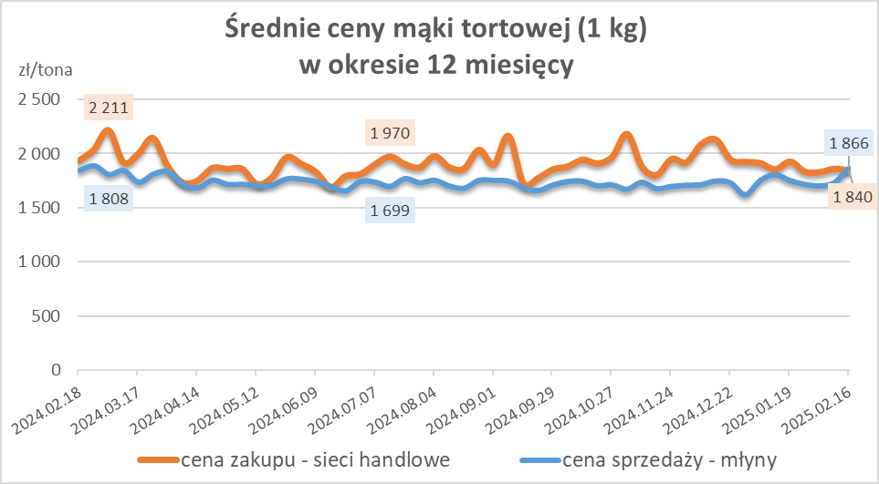
Średnie ceny zakupu mąki pszennej (ważniejszych rodzajów) płacone przez podmioty handlu detalicznego
w okresie: | 10 - 16.02.2025r.

Towar |  | POLSKA
 |  | Cena [zł/tona] |  | Zmiana
 |  | 2025-02-16 | 2025-02-09 | ceny [%]
PSZENNA detaliczna (1kg) wg rodzaju | Tortowa 450 | 1,840 | 1,857 | -1.0
 | Luksusowa 550 | 1,688 | 1,676 | 0.7
 | Wrocławska 500 | 2,318 | 2,354 | -1.6

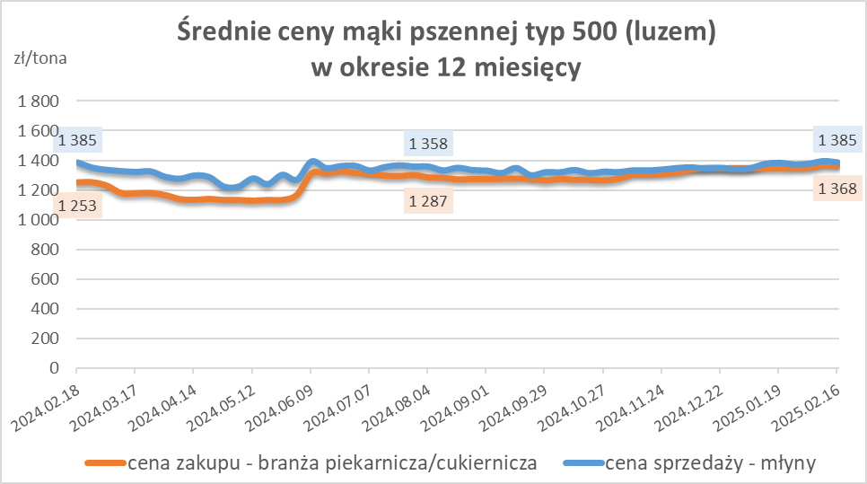
Średnie ceny zakupu mąki (ważniejszych rodzajów) płacone przez podmioty branży piekarsko-cukierniczej
w okresie: | 10 - 16.02.2025r.

Towar | Typ | POLSKA
 |  | Cena [zł/tona] |  | Zmiana
 |  | 2025-02-16 | 2025-02-09 | ceny [%]
Pszenna luzem | 500 | 1,368 | 1,369 | -0.1
 | 750 | 1,265 | 1,271 | -0.4
Żytnia luzem | 720 | 1,082 | 1,044 | 3.6
Pszenna w workach | 500 | 1,478 | 1,510 | -2.1
 | 750 | -- | nld | --
Żytnia w workach | 720 | 1,218 | 1,225 | -0.6

HZ wykresy
